Voorblad
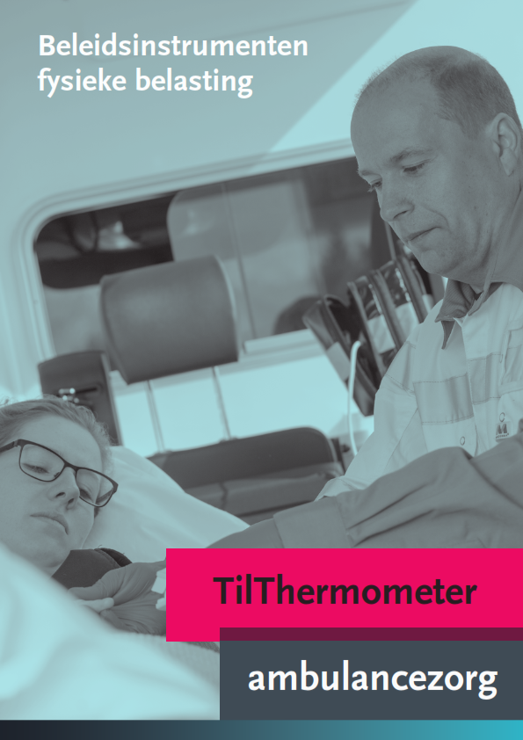

invulformulier
TilThermometer ambulancezorg
Dienst:

Standplaats: |  |  |  |  |  |  |  |  |  |  |  | Invuldatum:

Totaal aantal patiënten: |  |  |  |  |  |  |  |  |  |  |  | Ingevuld door:

 |  Goed |  | 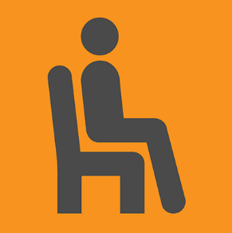 | Beperkt |  |  |  Nauwelijks
Bronnen van fysieke belasting en in de rode driehoekjes: de Praktijkrichtlijnen Fysieke Belasting |  |  |  | vul de vakjes met een gekleurd randje in |  |  |  |  |  |  | deze cijfers volgen vanzelf: je hoeft hier niets in te vullen
 |  |  |  |  | ↓ |  | ↓ |  |  | ↓ |  | ↓ |  | ↓ | ↓
1 | Transfers binnen de grenzen van de ligondersteuning (bed, brancard, etc.) of op de grond | mobiliteit van de patiënt |  | het aantal keer dat deze transfer is uitgevoerd per mobiliteitsklasse |  | aantal van deze transfers waarbij een in hoogte verstelbare ligondersteuning is gebruikt |  |  | aantal van deze transfers waarbij glij- of rolmateriaal is gebruikt |  | % handelingen waarbij een in hoogte verstelbare ligondersteuning is gebruikt |  | % handelingen waarbij glij- of rolmateriaal is gebruikt |  | Zorgzwaarte (% handelingen in Mobiliteitsklasse Beperkt en Nauwelijks)

 |  | goed |  |  | 10 |  |  |  |  |  |  |  |  |  | 60%

 |  | beperkt |  |  | 5 |  | 2 |  |  | 1 |  | 40% |  | 20%

 |  | nauwelijks |  |  | 10 |  | 4 |  |  | 3 |  | 40% |  | 30%

2 | Horizontale transfers van de ene naar de andere ligondersteuning | mobiliteit van de patiënt |  | het aantal keer dat deze transfer is uitgevoerd per mobiliteitsklasse |  | aantal van deze transfers waarbij beide ligondersteuningen in hoogte verstelbaar waren |  |  | aantal van deze transfers waarbij glij- of rolmateriaal of een tillift is gebruikt |  | % handelingen waarbij beide ligondersteuningen in hoogte verstelbaar waren |  | % handelingen waarbij glij- of rolmateriaal is gebruikt |  | Zorgzwaarte (% handelingen in Mobiliteitsklasse Beperkt en Nauwelijks)

 |  | goed |  |  | 10 |  |  |  |  |  |  |  |  |  | 67%

 |  | beperkt |  |  | 8 |  | 2 |  |  | 3 |  | 25% |  | 38%

 |  | nauwelijks |  |  | 12 |  | 3 |  |  | 6 |  | 25% |  | 50%

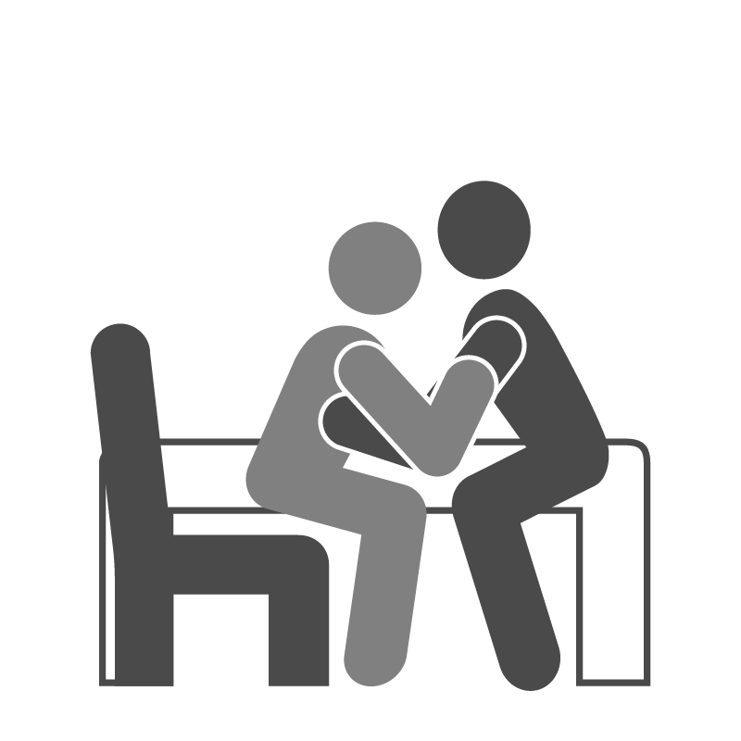
3 | Transfers van en naar bed, (rol)stoel etc. | mobiliteit van de patiënt |  | het aantal keer dat deze transfer is uitgevoerd per mobiliteitsklasse |  |  |  |  | aantal transfers van en naar bed, rolstoel e.d. waarbij een tillift is gebruikt |  |  |  | % handelingen waarbij een tillift is gebruikt |  | Zorgzwaarte (% handelingen in Mobiliteitsklasse Beperkt en Nauwelijks)

 |  | goed |  |  | 5 |  |  |  |  |  |  |  |  |  | 80%

 |  | beperkt |  |  | 15 |  |  |  |  | 1 |  |  |  | 7%

 |  | nauwelijks |  |  | 5 |  |  |  |  | 2 |  |  |  | 40%

NB Voor de onderstaande zorgtaken 4 t/m 10 is de indeling in mobiliteitsklassen niet van belang.
4 | Statische belasting (in moeilijke houdingen werken) |  | aantal patiënten waarbij personeel langer dan 1 minuut met meer dan 30 graden gedraaide, en/of voor- of zijwaarts gebogen romp heeft gewerkt |  |  |  |  |  |  |  |  |  | % patiënten bij wie volgens de Praktijkrichtlijn is gewerkt
 |  |  |  |  | 18 |  |  |  |  |  |  |  |  | ---

5 | Manoeuvreren met de brancard |  |  | aantal keren dat er is gereden met de brancard |  |  |  | het aantal keren dat er gereden is met brancard zonder dat de kracht meer was dan 20-25 kg bij het in beweging zetten en 10 kg bij het in beweging houden |  |  |  |  | het % manoeuvres met de brancard conform de Prakrijkrichtlijn
 |  |  |  |  | 20 |  |  |  |  | 4 |  |  |  | 20%

6 | Zitten, beeldschermwerk
6a | Is er langer dan 6 uur in totaal gezeten? Ga bij ja door naar 7. |  |  | Vul in: j (=ja) of n (=nee) |  |  |  |  |  |  |  |  | het % 'zit-perioden' conform de Praktijkrichtlijn
 |  |  |  |  | n

6b | Andere zitperioden (alleen invullen als er in totaal niet langer dan 6 uur is gezeten) |  |  | het aantal perioden dat er is gezeten |  |  |  | het aantal perioden dat er korter dan 2 uur achtereen is gezeten

 |  |  |  |  | 5 |  |  |  |  | 3 |  |  |  | 60%

7 | Tillen van objecten |  |  | het totaal aantal keren dat er objecten zijn getild |  |  |  | het aantal keren dat er niet meer dan 23 kg is getild (bij af en toe tillen), en niet meer dan 12 kg (bij vaker dan 12 keer per dienst tillen) |  |  |  |  | het % tilhandelingen conform de Praktijkrichtlijn
 |  |  |  |  | 16 |  |  |  |  | 4 |  |  |  | 25%

8 | Dragen van materiaal en/of brancard |  | het aantal keren dat er in totaal materiaal (of brancard) is gedragen |  |  |  |  | het aantal keren dat er minder is gedragen dan 15 kilo |  |  |  |  | het % 'draag-handelingen' conform de Praktijkrichtlijn
 |  |  |  |  | 26 |  |  |  |  | 22 |  |  |  | 85%

9 | In en uit het voertuig rijden van de beladen brancard (patiënt weegt meer dan 25 kg) |  | het aantal keer dat de beladen brancard in en uit het voertuig is gereden met een patiënt van meer dan 25 kg |  |  |  |  | het aantal keer dat er een brancardsysteem is gebruikt waarbij er geen sprake is van verticale (til)krachten bij het in- en uitrijden bij een patiënt van meer dan 25 kg |  |  |  |  | het % 'in- en uit-ladingen' conform de Praktijkrichtlijn
 |  |  |  |  | 16 |  |  |  |  | 8 |  |  |  | 50%

10 | In hoogte verstellen van beladen brancard (patiënt weegt meer dan 50 kg) |  | het aantal keer dat een beladen brancard in hoogte wordt versteld bij een patiënt van meer dan 50 kg |  |  |  |  | het aantal keer dat dit elektrisch gebeurt |  |  |  |  | het % 'in hoogte verstellingen' conform de Praktijkrichtlijn
 |  |  |  |  | 20 |  |  |  |  | 15 |  |  |  | 75%

resultaten in grafiek
TilThermometer ambulancezorg Grafieken

Dienst: | ---

Standplaats: | --- |  |  |  | Invuldatum: |  | ---

Totaal aantal patiënten: | --- |  |  |  | Ingevuld door: |  | ---

Grafiek 1: Zorgzwaarte van Zorgtaken 1 t/m 3 De groene balk geeft aan voor welk deel van de zorgzwaarte volgens de Praktijkrichtlijnen Fysieke Belasting wordt gewerkt. De rode balk geeft aan voor welk deel dat niet het geval is.

 |  |  |  |  |  |  |  | De groene delen geven aan hoe goed u op weg bent en u de risico's hebt afgedekt.
 |  |  |  |  |  |  |  |  |  | hulptabel grafiek 1

 |  |  |  |  |  |  |  |  |  |  | niet volgensPR | volgens PR | zorg-zwaarte

 |  |  |  |  |  |  |  |  |  | zorgtaak
 |  |  |  |  |  |  |  | De rode delen verdienen nog aandacht.
 |  |  |  |  |  |  |  |  |  | 1 | 36% | 24% | 60%
 |  |  |  |  |  |  |  |  |  | 1 | 44% | 16% | 60%
 |  |  |  |  |  |  |  |  |  | 2 | 50% | 17% | 67%
 |  |  |  |  |  |  |  |  |  | 2 | 37% | 30% | 67%
 |  |  |  |  |  |  |  |  |  | 3 | 68% | 12% | 80%
 |  |  |  |  |  |  | De totale hoogte van het staafdiagram geeft aan hoeveel invloed die bron van fysieke belasting heeft op de totale fysieke belasting van zorgverleners. Dus eigenlijk: hoe belangrijk het is om er wat aan te doen.

Nr Zorgtaak | 1 | 1 | 2 | 2 | 3
Het gebruik van hulpmiddelen die nodig zijn volgens de Praktijkrichtlijnen | in hoogte verstelbare ligondersteuning | glij-/rolmateriaal | in hoogte verstelbare lig-ondersteuningen | glij-/rolmateriaal | tillift
Zorgtaak (in de rode driehoekjes: de Praktijkrichtlijnen) | 1. Transfers binnen de grenzen van de ligondersteuning (bed, brancard, etc.) of op de grond |  | 2. Horizontale transfers van de ene naar de andere ligondersteuning |  | 3. Transfers van en naar bed, (rol)stoel etc.
Totale zorgzwaarte | 60% |  | 67% |  | 80%

Grafiek 2: Het % handelingen van de zorgtaken 4 t/m 10 dat volgens de Praktijkrichtlijnen Fysieke Belasting is uitgevoerd
4 | 0%
5 | 20%
6 | 60%
7 | 25%
8 | 85%
9 | 50%
10 | 75%

 |  |  |  |  |  |  |  |  | De hoogte van de groene balk geeft aan hoe goed u op weg bent en u de risico's hebt afgedekt.

 |  |  |  |  |  |  |  | Nr. Zorgtaak

Omschrijving zorgtaak (in de rode driehoekjes de Praktijkrichtlijnen Fysieke Belasting) | Statische belasting (in moeilijke houdingen werken) | Manoeuvreren met de brancard | Zitten, beeldscherm-werk | Tillen van objecten | Dragen van materiaal en/of brancard | In en uit het voertuig rijden van de beladen brancard (patiënt weegt meer dan 25 kg) | In hoogte verstellen van beladen brancard (patiënt weegt meer dan 50 kg)

